Margjöldunartafla
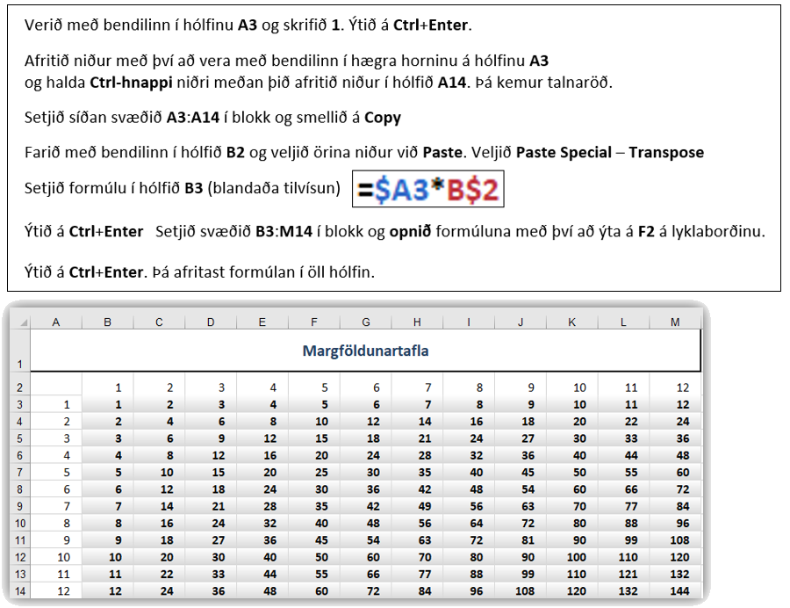
Margföldunartafla

Reiðhjól
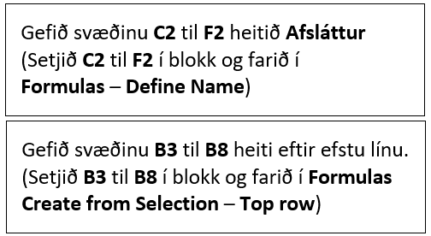
Liður 4 GoalSeek - Rétt svar er 26%, ekki 23%
Útsala á reiðhjólavörum
 | Afsláttur | 5% | 10% | 15% | 20%
 | Fullt verð | Verð með afslætti
Götuhjól | 156,000 ISK
Reiðhjólahjálmur | 17,200 ISK
Hraðamælir | 6,200 ISK
Lás | 4,500 ISK
Ljós | 8,500 ISK

